20190219
目的：让计算机听懂人话。
本质：让计算机对人话作出正确的【增】【删】【改】【查】。
再具体点：涉及，人话解析成什么样。解析后东西怎么放。放哪。那人再问该怎么回答。
 | 例，人话：自然语言是人类交流与思维的工具，是人类智慧的结晶
 | 问：什么是人类交流与思维的工具，是人类智慧的结晶
 | 答：自然语言
 | 问：自然语言是什么？
 | 答：人类交流与思维的工具，是人类智慧的结晶

增 |  |  |  | 查

 | 直接，存入数据库。 |  |  | 如果没有时间。就存入【状态器】

状态器
 | 同时，存入状态器
 |  | 目的，是方便查询
 |  | WHEN | WHAT
 |  |  | WHO
 |  |  | WHERE
 |  |  | WHY
 |  |  | HOW

 |  | 如果本次没有时间数据，就都存入状态器
 |  | 如果有时间数据，就根据最新值更新相对数据。

20190220
 |  |  |  |  |  |  |  |  |  | 2019-02-20 版

2
 | NLP |  |  |  |  |  |  | 语境
 | |----------- | WHAT |  |  |  |  |  |  | 满足【地】的性质
 |  | |----------- | VB |  |  |  |  |  | 1、可积累。
 |  |  | |----------- | WHAT |  |  |  |  | 2、随着时间的变化而变化。
 |  |  |  | |----------- | 。。。

1

 |  |  |  |  |  |  | THINGSdb

 | 1、将解析好的信息存入【THINGSdb】
 | 2、将解析好的句子信息存入【语境】
 | 2.1 当然要按照【语境】的规矩来。
 | 2.2 可以按NLP的解析结果来分配此条和具体数据。

 |  |  |  |  |  | 语境构想图 2019-2-20

【语境】 |  |  |  |  |  |  |  |  |  | 2019-02-20 版
 | 什么是语境。
 | 你可以理解为【舞台】。每一句话就是一个舞台饰物。就是说，语境是由每一句话组成的。
 | 语境程序对象的工作。
 | 将【没有时间的对象】和【有时间且最新时间节点的信息】作为处理对象。
 | 现存问题。
 | 如何辨别【新信息对象】与【既存对象】是否同一个。
 | 答：不一致就不能说明是同一个对象，毕竟自然语言没有太多的严谨性。所以只能当作两个对象分别存储。
 | 技术问题。
 | 存在【作用范围】这个概念。
 | 全局。个体（阅读，对话）
 | 就是说，阅读模式下，程序只会针对当前阅读对象构建语境。不会参杂其他的书（除非，此书自己有引用）
 | 对话模式下，程序只会将当前对话者的信息构建语境，不会使用他人的聊天记录（除非，此人有提到，（擦，这个又折腾出安全问题了））。
 | 有需求才有【方法】
 |  | 构建语境（）
 |  |  | 概要： | 1、读取无关联时间的记录。
 |  |  |  | 2、读取【自然语言DB】每个词条的最新事件的记录。

 |  | 追加（）
 |  |  | 概要：当有新的句子进来时候的处理。
 |  |  |  | 1、寻找语境中同一对象。
 |  |  |  |  | 1.1 取得关键特征信息
 |  |  |  |  | 1.2 是有一致的存在

 |  |  |  | 2、如果找到。进行替换。
 |  |  |  | 3、如果没找到。追加道具。

 |  | 查询（）
 |  |  | 概要：如何判断是查询的句子。
 |  |  |  | 接下来就好办了：它要查啥，有啥条件。
 |  |  |  | （哇哈哈：SDP。我的最爱！）

20190227
 | 出去的数据结构 |  | 20190227版

词条ID（What1⃣️）

W文件夹里都是用来说明本词条的信息
ID=太子

文件内容 = 辅臣(What)ID

W

ID
------------------------
辅臣what1
辅臣what2
verb
G文件夹里都是用本词条来说明的信息

文件夹名 = 词条ID

G
文件名 = [词条1数据ID] + [词条2数据ID] .txt
文件内容 = 词条ID （what2⃣️） + 数据ID
Verb

What
[verbID] + [whatID] .txt
------------------------
意义：
1 多条件数据存储
2 NLP上讲，【是什么】

词条ID（Verb）
 |  |  | 20190227版

ID=太子

W
ID
------------------------
verb
辅臣What

G
文件名 = [词条1数据ID] + [词条2数据ID] .txt
文件内容 = 词条ID（what1⃣️） + 数据ID
What2⃣️
Verb
[whatD] + [verbID] .txt
------------------------
意义：
1 多条件数据存储
2 NLP上讲，【什么是】

 | 进来的数据结构 |  | 20190227版

NLPwhat { |  | // What1
NLPverb nlpVerb; |  | // 动词，遵照【what】—【verb】的结构
List<NLPwhat> listWhat; |  | // 辅臣，就是用来说明所属What的信息
String 太子； |  | // 太子，就是这个what的实际值
}

NLPverb {
NLPwhat nlpWhat; // What2，（verb本身是一种关系，它的两端是what1和what2）
List<NLPverb> brotherNLPverbList; // 兄弟动词，它和主verb分享共同的What1
String 太子; // 太子，就是这个verb的实际值
}

20190309
 | 解析NLP到THINGSdb的出力结果 |  |  |  |  |  |  |  | 20190310版

0000000001 |  | HAOnoMacBook-Pro:things_db haoyan$ tree
 |  | .
 |  | ├── 0000000001
0000000005 |  | │ ├── Data.data
 |  | │ ├── Data_index.data
 |  | │ └── id.data
 |  | ├── 0000000005
 |  | │ ├── Data.data
 |  | │ ├── Data_index.data
0000000006 |  | │ ├── GUEST
 |  | │ │ ├── 0000000005
 |  | │ │ │ ├── 0000000003.data |  |  | ‘0503=思维 | ‘00000000050000000002 |  | ‘0502=人类
 |  | │ │ │ ├── 0000000005.data |  |  | ‘0505=交流 | ‘00000000050000000004 |  | ‘0504=人类
 |  | │ │ │ ├── 0000000006.data |  |  | ‘0506=（） | ‘00000000050000000005 |  | ‘0505=交流
 |  | │ │ │ ├── 0000000007.data |  |  | ‘0507=（） | ‘0000000005000000000300000000050000000006 |  |  |  | ‘0503=思维 |  | ‘0506=（）
 |  | │ │ │ ├── 0000000008.data |  |  | ‘0508=工具 | ‘00000000050000000007 |  | ‘0507=（）
 |  | │ │ │ ├── 0000000010.data |  |  | ‘0510=智慧 | ‘00000000050000000009 |  | ‘0509=人类
0000000007 |  | │ │ │ ├── 0000000011.data |  |  | ‘0511=（） | ‘00000000050000000010 |  | ‘0510=智慧
 |  | │ │ │ ├── 0000000012.data |  |  | ‘0512=结晶 | ‘00000000050000000011 |  | ‘0511=（）
 |  | │ │ │ ├── 0000000013.data |  |  | ‘0513=语言 | ‘00000000050000000001 |  | ‘0501=自然
 |  | │ │ │ └── 0000000014.data |  |  | ‘0514=（） | ‘00000000050000000013 |  | ‘0513=语言
 |  | │ │ └── 0000000007
 |  | │ │ ├── 0000000001.data |  |  |  | ‘00000000050000000012 |  | ‘0512=结晶
 |  | │ │ └── 0000000002.data |  |  |  | ‘00000000050000000008 |  | ‘0508=工具
有问题：不是成双出现
 |  | │ ├── WAITER
 |  | │ │ ├── 0000000001.data |  |  |  | ‘000000000600000000050000000013
 |  | │ │ ├── 0000000002.data |  |  |  | ‘000000000600000000050000000003
 |  | │ │ ├── 0000000003.data |  |  |  | ‘0000000005000000000600000000050000000007
 |  | │ │ ├── 0000000004.data |  |  |  | ‘000000000600000000050000000005
 |  | │ │ ├── 0000000005.data |  |  |  | ‘0000000005000000000600000000050000000006
 |  | │ │ ├── 0000000006.data |  |  |  | ‘000000000500000000050000000007
 |  | │ │ ├── 0000000007.data |  |  |  | ‘0000000005000000000500000000050000000008
 |  | │ │ ├── 0000000008.data |  |  |  | ‘0000000005000000000600000000050000000007
 |  | │ │ ├── 0000000009.data |  |  |  | ‘000000000600000000050000000010
 |  | │ │ ├── 0000000010.data |  |  |  | ‘0000000005000000000600000000050000000011
 |  | │ │ ├── 0000000011.data |  |  |  | ‘000000000500000000050000000012
 |  | │ │ ├── 0000000012.data |  |  |  | ‘0000000005000000000600000000070000000001
 |  | │ │ ├── 0000000013.data |  |  |  | ‘00000000050000000006000000000700000000050000000014
 |  | │ │ └── 0000000014.data |  |  |  | ‘0000000005
 |  | │ └── id.data
 |  | ├── 0000000006 | // 值
 |  | │ ├── Data.data |  |  |  | // 1=自然 2=语言 3=人类 4=思维 5=交流 6=工具 7=是 8=智慧 9=结晶
 |  | │ ├── Data_index.data
 |  | │ ├── GUEST
 |  | │ │ ├── 0000000005
 |  | │ │ │ ├── 0000000001.data |  |  |  | ‘00000000060000000001 |  | 自然
 |  | │ │ │ ├── 0000000002.data |  |  |  | ‘00000000060000000003 |  | 人类
 |  | │ │ │ ├── 0000000003.data |  |  |  | ‘00000000060000000004 |  | 思维
 |  | │ │ │ ├── 0000000004.data |  |  |  | ‘00000000060000000003 |  | 人类
 |  | │ │ │ ├── 0000000005.data |  |  |  | ‘00000000060000000005 |  | 交流
 |  | │ │ │ ├── 0000000008.data |  |  |  | ‘00000000060000000006 |  | 工具
 |  | │ │ │ ├── 0000000009.data |  |  |  | ‘00000000060000000003 |  | 人类
 |  | │ │ │ ├── 0000000010.data |  |  |  | ‘00000000060000000008 |  | 智慧
 |  | │ │ │ ├── 0000000012.data |  |  |  | ‘00000000060000000009 |  | 结晶
 |  | │ │ │ └── 0000000013.data |  |  |  | ‘00000000060000000002 |  | 语言
 |  | │ │ └── 0000000007
 |  | │ │ ├── 0000000001.data |  |  |  | ‘00000000060000000007 |  | 是
 |  | │ │ └── 0000000002.data |  |  |  | ‘00000000060000000007 |  | 是
 |  | │ ├── WAITER
 |  | │ │ ├── 0000000001.data |  |  |  | ‘00000000050000000001 |  | ‘0501=（）
 |  | │ │ ├── 0000000002.data |  |  |  | ‘00000000050000000013 |  | ‘0513=语言
 |  | │ │ ├── 0000000003.data |  |  |  | ‘000000000500000000020000000005000000000400000000050000000009 |  |  |  |  | ‘0502=人类 |  | ‘0504=人类 |  | ‘0509=人类
 |  | │ │ ├── 0000000004.data |  |  |  | ‘00000000050000000003 |  | ‘0503=思维
 |  | │ │ ├── 0000000005.data |  |  |  | ‘00000000050000000005 |  | ‘0505=交流
 |  | │ │ ├── 0000000006.data |  |  |  | ‘00000000050000000008 |  | ‘0508=工具
 |  | │ │ ├── 0000000007.data |  |  |  | ‘0000000007000000000100000000070000000002 |  |  |  | ‘0701=是 | ‘0702=是
 |  | │ │ ├── 0000000008.data |  |  |  | ‘00000000050000000010 |  | ‘0510=智慧
 |  | │ │ └── 0000000009.data |  |  |  | ‘00000000050000000012 |  | ‘0512=结晶
 |  | │ └── id.data
 |  | └── 0000000007 | // 怎么样
 |  | ├── Data.data
 |  | ├── Data_index.data
 |  | ├── GUEST
 |  | │ ├── 0000000005 |  | ‘0513=语言
 |  | │ │ └── 0000000013.data |  |  |  | ‘00000000070000000002 |  | ‘0702=是
 |  | │ └── 0000000007 |  | ‘0702=是
 |  | │ └── 0000000002.data |  |  |  | ‘00000000070000000001 |  | ‘0702=是
 |  | ├── WAITER
 |  | │ ├── 0000000001.data |  |  |  | ‘0000000005000000000600000000070000000002 |  |  |  | ‘0506=（） |  | ‘0702=是
 |  | │ └── 0000000002.data |  |  |  | ‘00000000050000000006000000000700000000050000000013 |  |  |  | ‘0702=是 |  | ‘0513=语言
 |  | └── id.data

有问题：不是成双出现

 |  |  |  |  |  | 因为没有统一。因为对于Waiter的读写不只是在【业者】Class；在【顾客】也经常出现；
 |  |  |  |  |  | 所以需要统一代码的入出口。 2019-3-11

 |  |  |  |  |  | 顾客CLASS |  |  |  |  |  |  | 业者CLASS
 |  |  |  |  |  | |-------------- | 追加_id顧客数据一覧表記録(数据DTO 主体数据dto, List<数据DTO> 顧客数据List) |  |  |  |  |  | |-------------- | 追加_業者詞条id一覧表記録(数据DTO 主体数据dto, List<数据DTO> 業者数据List)
 |  |  |  |  |  | | |  |  |  |  |  |  | |
 |  |  |  |  |  | | |  |  |  |  |  |  | |
 |  |  |  |  |  | | |  |  |  |  |  |  | |
 |  |  |  |  |  | |-------------- | 取得W数据DTOList_by詞条IDand数据采番ID(String s本詞条id, String s本数据id) |  |  |  |  |  | |-------------- | 取得業者数据DTOList_by詞条IDand数据采番ID(String s詞条id, String s数据id)

20190318
 |  |  |  |  |  |  |  |  |  | 20190317版

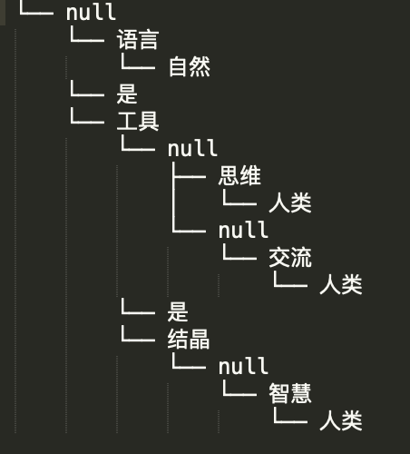
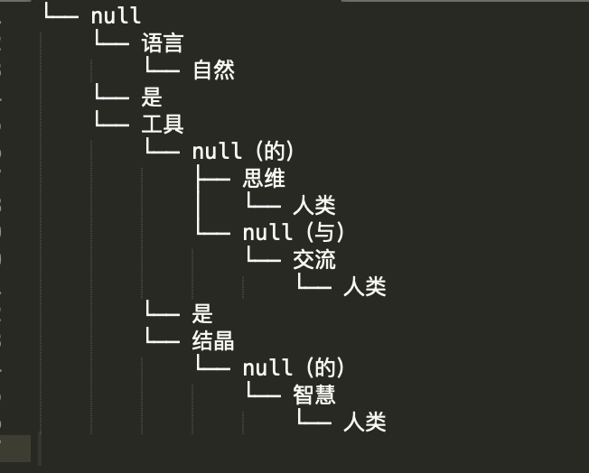
 |  |  |  |  | 解析的时候，尽量去掉null的部分。 |  |  |  |  |  | 他是单传的，
 |  |  |  |  | 因为不好处理。 |  |  |  |  |  | 就是每个NP或VP的太子只能是一个人。
 |  |  |  |  |  |  |  |  |  |  | 之所以是null，是因为【的】和【与】被省略了。
 |  |  |  |  |  |  |  |  |  |  | 就出现了空白，
 |  |  |  |  |  |  |  |  |  |  | 但是，您又不能把后面的值直接顶上去
 |  |  |  |  |  |  |  |  |  |  | 因为它破坏了规矩。

人类

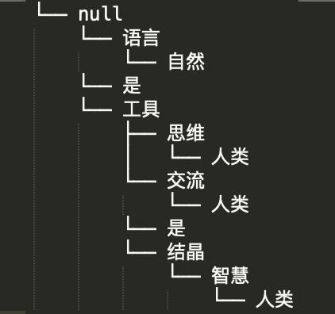
 |  |  |  |  | 目标结果
 |  |  |  |  | 课题。如何去掉null部分
人类
交流

思维
与

的
自然

语言
工具
是

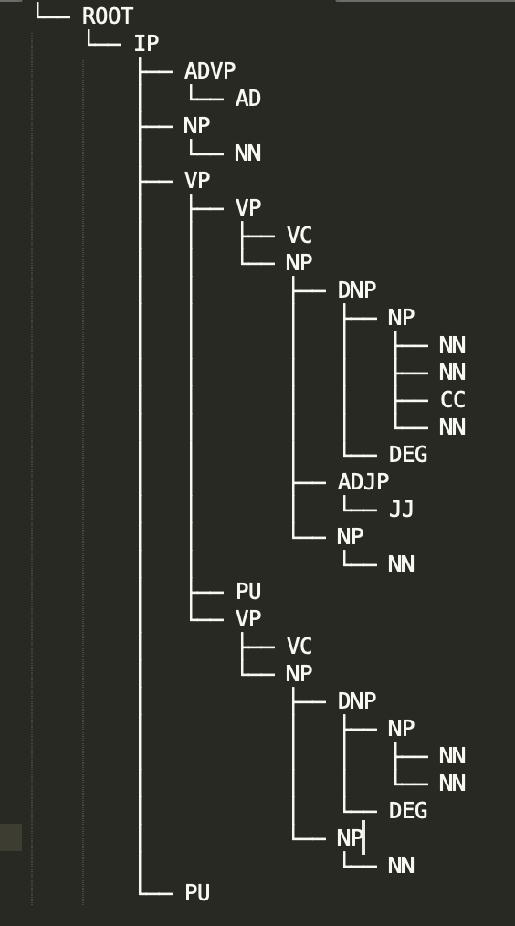

太子=工具
 |  |  |  |  | NP=语言

 |  |  |  |  | VC=是

辅臣=思维
辅臣=交流
人类
 |  |  |  |  |  | 工具
 |  |  |  |  |  |  | 的
 |  |  |  |  |  |  |  | 思维

人类

 |  |  |  |  |  |  |  |  | 需要直接放入辅臣的位置，
 |  |  |  |  |  |  |  |  | 直接忽视【的】和【和】

public NLPwhat parse(NLPwhat what, Node nodeParam)

 | private NLPwhat findNp(NLPwhat what, Node nodeParam)
 |  | for(Node node : nodeParam.sonNodeList) {
 |  |  | this.parse(node);

 | private NLPwhat findVp(NLPwhat what, Node nodeParam)

 |  | private NLPwhat findNN(NLPwhat what, List<Node> sonNodeList)

 | private NLPwhat parseOther(NLPwhat what, Node nodeParam)
 |  | for(Node node : nodeParam.sonNodeList) {

 |  |  | subWhat = subWhat.parse(what, node);

 |  |  | switch(node.sTYPE) {
 |  |  |  | case "NN":
 |  |  |  |  | findNN(nodeParam.sonNodeList);

 |  |  |  |  |  | parse太子( sonNodeList);

 |  |  |  |  |  |  | if(StringUtils.equals(node.sTYPE, "NN")) {

 |  |  |  |  |  |  |  | this.parse太子(node);

 |  |  |  |  |  |  |  |  | this.set太子(node.sVar);

20190319
 | 20190319版

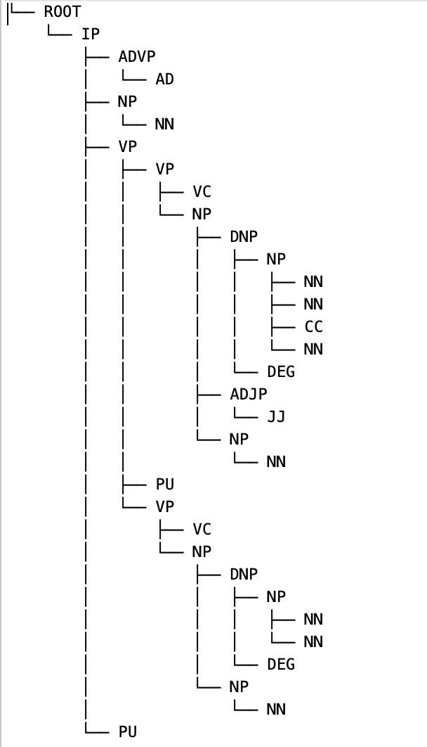
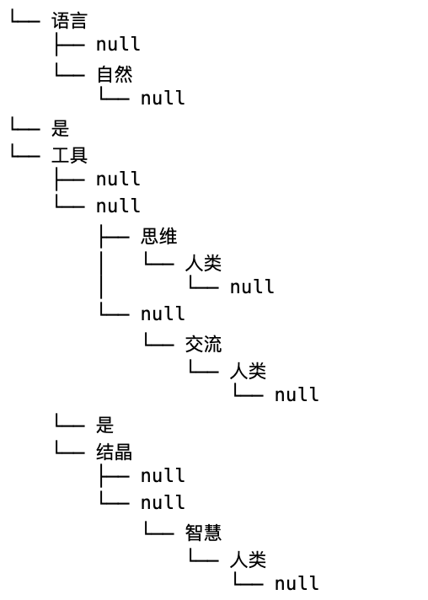
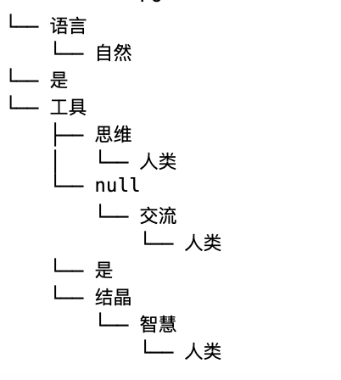

之所以没有当日传上来时，
是因为
最后这张图，是偶然间得到的，
因为具体代码我自己都没搞清楚。

 | 2019/3/20

20190324
 |  |  | 20190324版

parse
视作新的句子处理

findNp
 | 会在node的子项中找NP的项

parse
 |  | 视作新的句子处理

findVp
 | 会在node的子项中找VP的项

NLPverb
 |  | 会用NLPverb来处理

parseOther
 | 会在node的子项中找NP的项

parse
 |  | 视作新的句子处理

findNN
 |  | 会把所有东西在里面弄干净再出来。

getCountOfNN
 |  |  |  |  | 目的是取得子集中NN节点的个数

parse太子
 |  |  |  |  | 如果只有一个即为【太子】

getLocCC
 |  |  |  |  | 取得子集中CC的位置
 |  |  |  |  | 注，CC就是连接助词【与】

beforeCC
 |  |  |  |  | 目的是处理第一个CC之前的部分

afterCC
 |  |  |  |  | 目的是处理第一个CC之后的部分

shareByCC
 |  |  |  |  |  | 如果CC为【与】，可以考虑共享辅臣

parseNN_NN
 |  |  |  |  |  | 目的是针对NN NN这样的作出变形处理

 |  |  |  | * 就是两个并列的NN 也要分出一个主次。
 |  |  |  | * 主为太子
 |  |  |  | * 次为辅臣
 |  |  |  | * 例 人类 交流
 |  |  |  | * NN0 NN1
 |  |  |  | * NN0 是修饰 NN1的
 |  |  |  | * 所以 NN0 是辅臣
 |  |  |  | * 所以 NN1 是太子

